CP09
 | CASO | Verificar que el rol autorizado si el estado de la pestaña de la DUE está en estado "por corregir", se habiliten los campos para el registro de información dentro del formulario, permitiendo las opciones "Guardar", "Ver CPB", "Ver Opinión", "Adjuntar documentos" y "Documentos Vencidos".
 |  | VUCEPERPAM-8066

 | ROL | Navegador: Chrome
 |  | CP. Administrado. Supervisor
 |  | CP. Administrado. Operador
 |  | CP. Administrado. Nacional. Supervisor
 |  | CP. Administrado. Nacional. Operador
 |  | CP. Administrado. Extranjero. Supervisor
 |  | CP. Entidad. Evaluador
 |  | CP. Entidad. Mesa_ayuda
 |  | VUCE.Mesa_ayuda

 | EVIDENCIA DEL CASO

 | p1. Ingresar al sistema mediante URL VUCE 2.0
 | 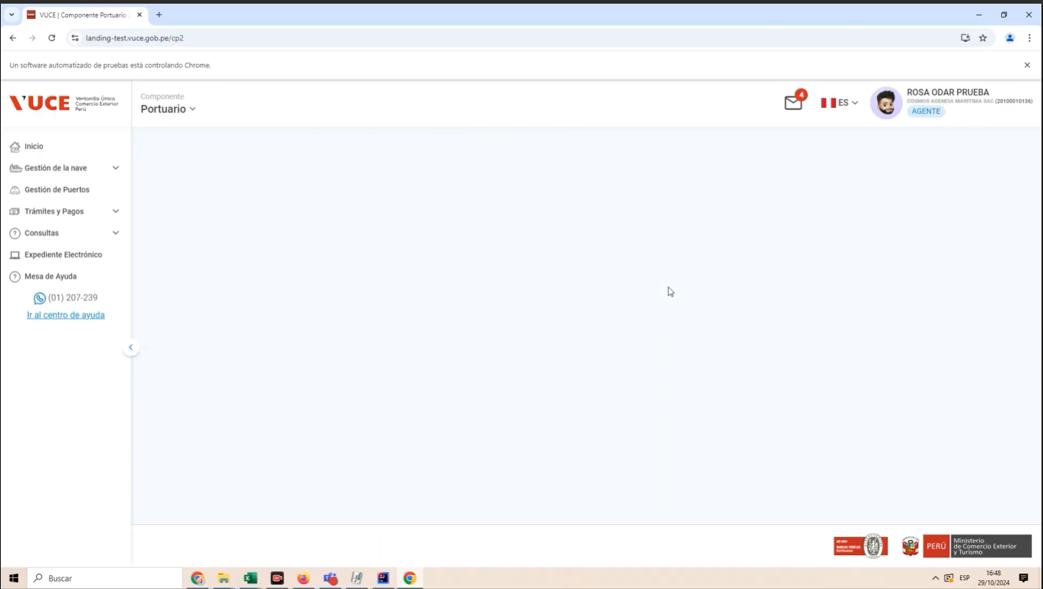
 | p2. El rol se encuentra en el menú VUCE 2.0 y desea ingresar al menu Gestion de la Nave
 | 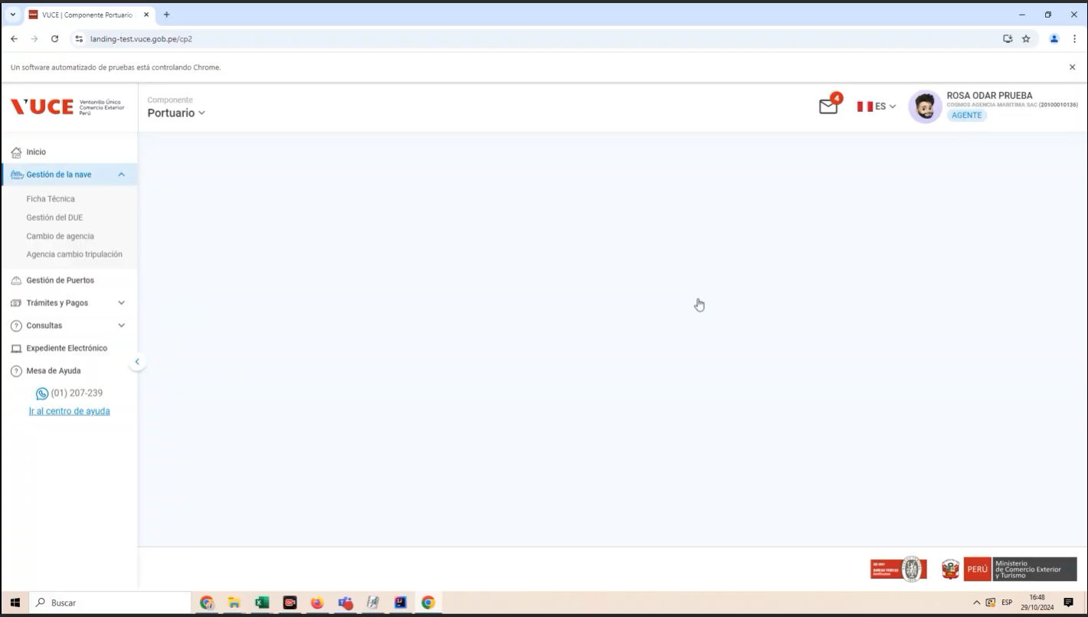
 | P3. Seleccione el submenu Gestión del DUE
 | 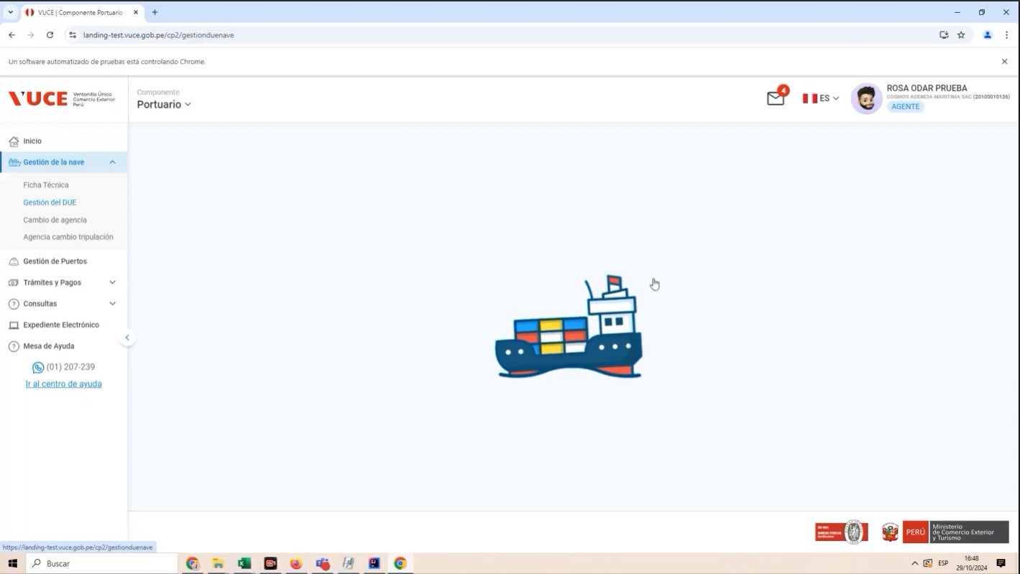
 | P4: Seleccione la opción "Detalle de la DUE"
 | 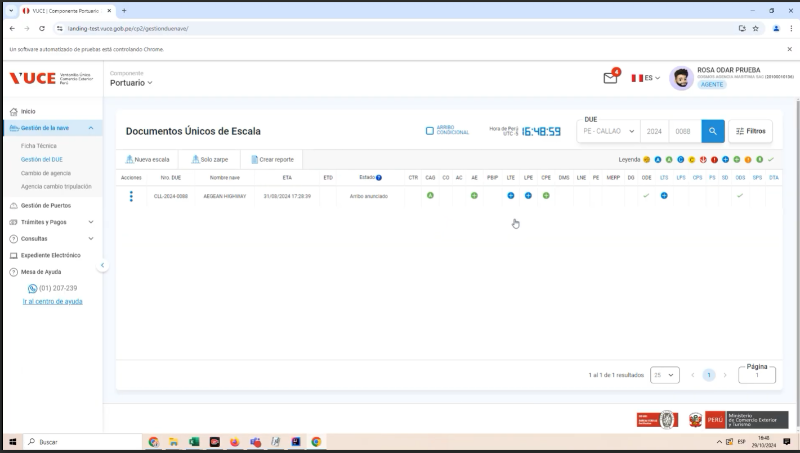 |  | 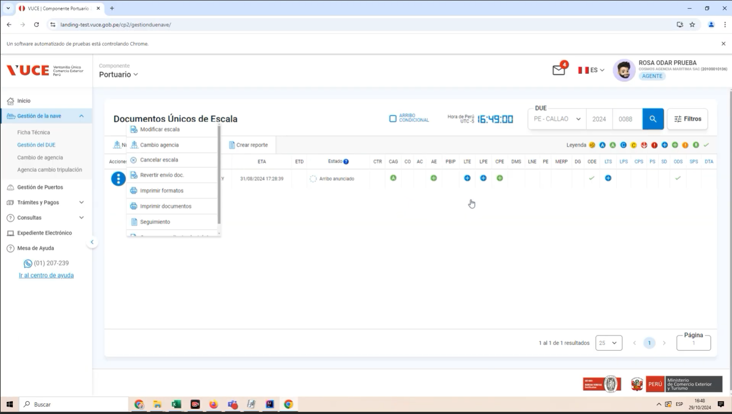
 | P5: Generar el CPB en estado "Por Corregir"

 | 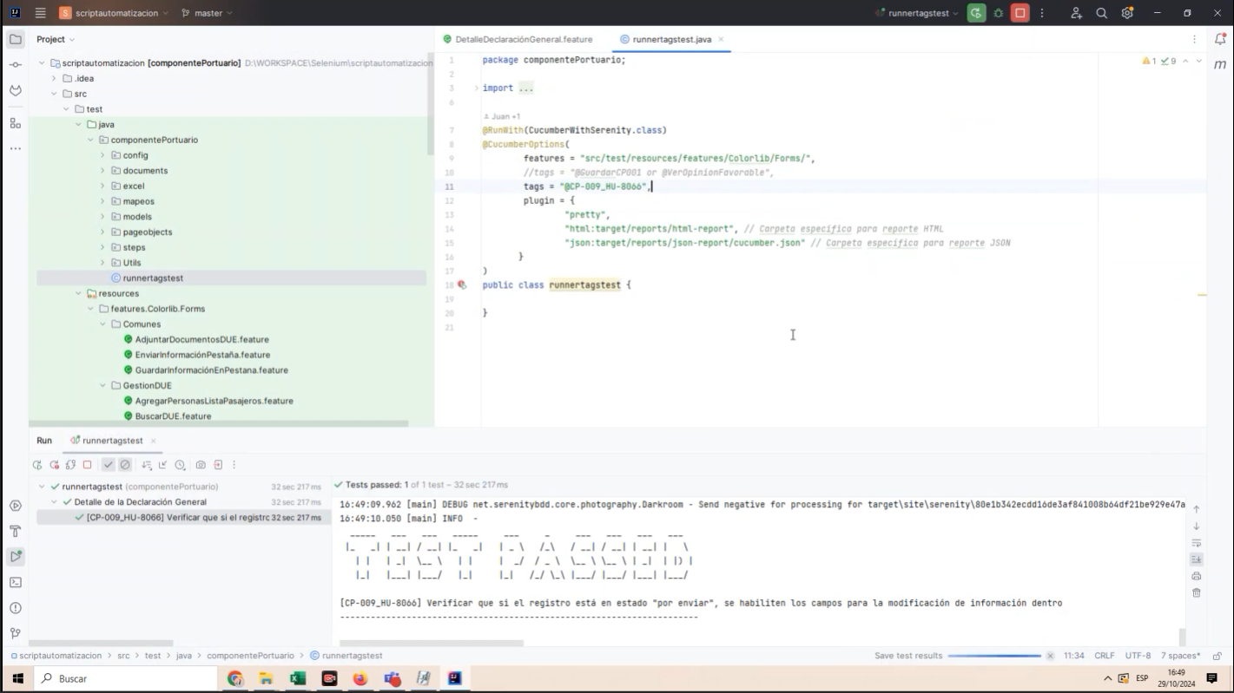 |  | 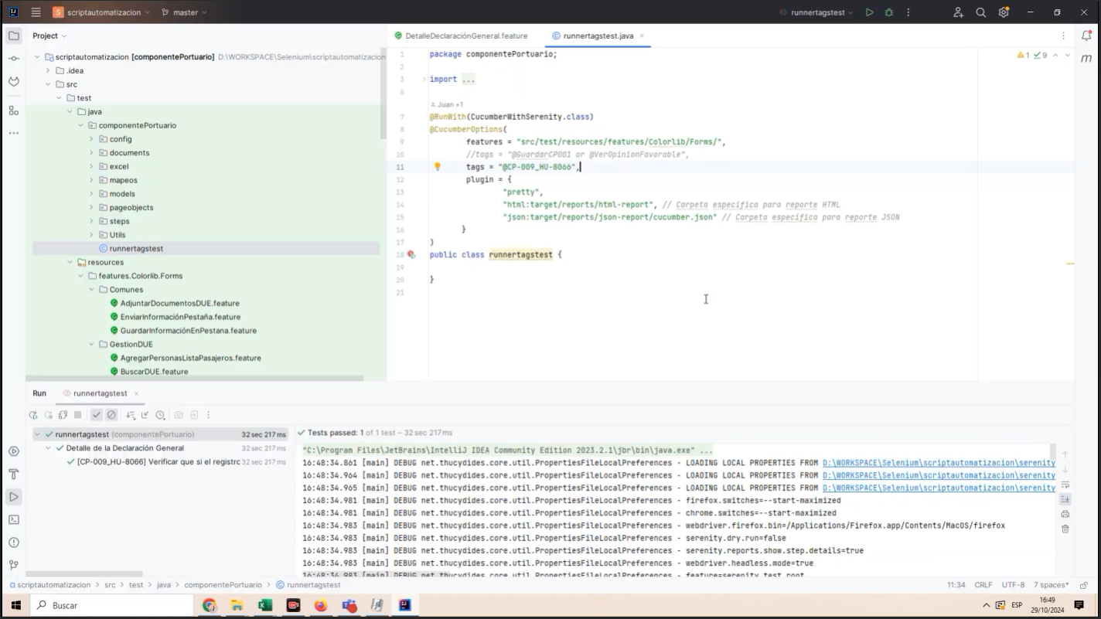
Resultado Esperado |  | Se Muestre el botón "Guardar", "Ver CPB", "Ver Opinión", "Adjuntar documentos" y "Documentos Vencidos"

 | POSTERGADO

